概要説明
＜請求書（入力フォーマット）の概要説明＞

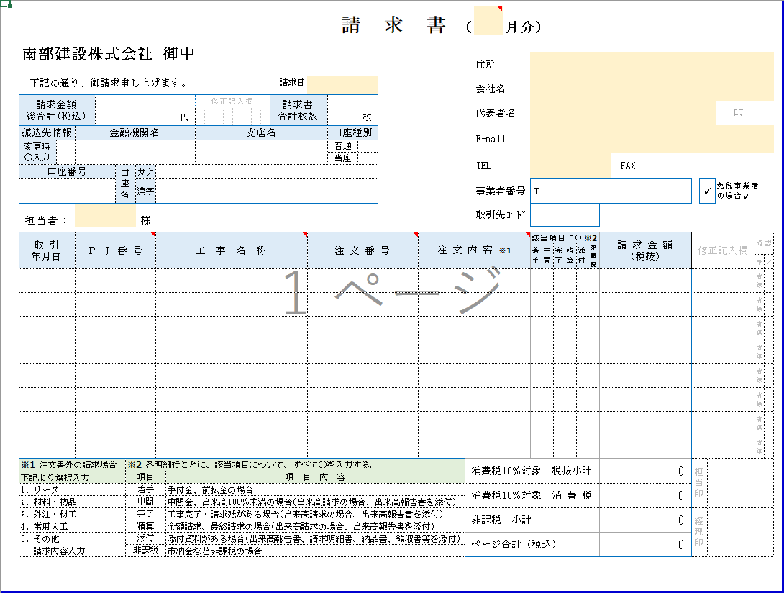

３．
３. ①
３. ②

３. ③

１．

２．

 | 1. | 作成単位

 |  | ・ | 弊社担当者ごとに当請求書を１ページ作成願います。

 |  |  | ※ | 複数の担当者がある場合、『請求書(入力フォーマット）』シートをコピーし、作成してください。
 |  |  | ※ | ここでの担当者とは注文書・工事依頼書・工事内容通知書に記載されている弊社担当者を指しております。
 |  |  |  | 但し、注文書に不記載や注文書以外のご請求の場合、この限りでありません。
 |  |  |  | 不明な場合、弊社現場担当者にご確認願います。

 | 2. | 明細件数

 |  | ・ | 当請求書は１ページに８明細まで入力可能となっております。

 |  |  | ※ | 同一担当者で９明細以上ある場合、『請求書(入力フォーマット）』シートをコピーし、作成してください。

 | 3. | 総合計情報 および 振込先口座情報

 |  | ・ | 請求書が複数ページとなる場合、総合計情報 および 振込先口座情報について、１ページ目のみ入力してください。

 |  |  | ① | 請求金額 総合計（税込） |  | 各ページの「ページ合計（税込）」の合計を手計算の上、入力してください。

 |  |  | ② | 請求書 合計枚数 |  | 請求書の合計枚数を入力してください。

 |  |  | ③ | 振込先情報 |  | 振込先の口座情報を入力してください。

 | ＜請求書作成例＞

 |  | ケース１） |  |  | 担当者が１人で、明細数が８明細以内の場合、１ページ作成
 |  |  |  |  | 下記例では担当者Ａ一人で、１明細のケース
 |  |  |  |  |  |  |  | 1ページ目
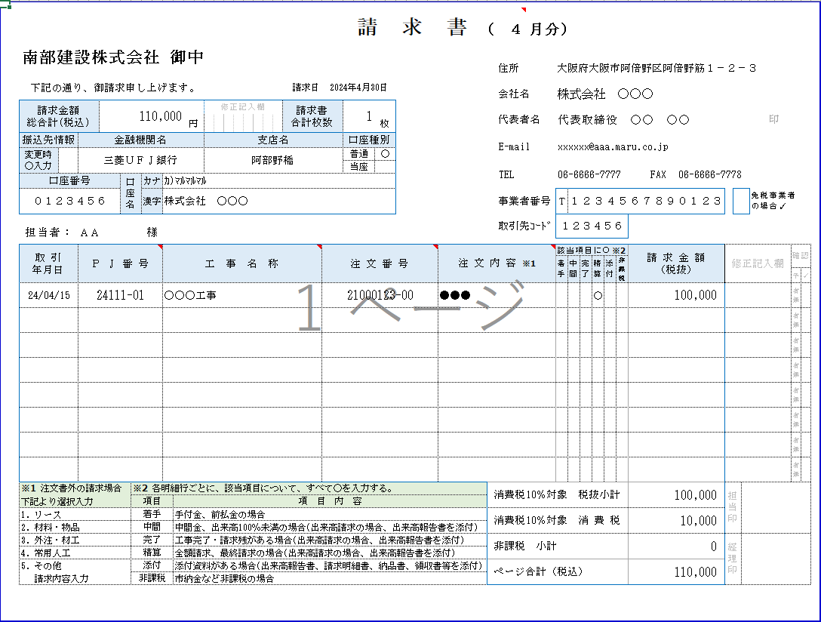

3-②
当ケースでは
１を入力

1.
担当者名を入力

3-①
当ケースの場合
「ページ合計（税込）」と同一金額を
「請求金額 総合計（税込）」に入力

「ページ合計（税込）」
・入力用フォーマットでは自動計算される ・手書用フォーマットでは手計算の上、記入が必要
（計算方法は詳細説明を参照）

 |  | ケース２） |  |  | 担当者２人で、各担当者ごとの明細数が８明細以内の場合、２ページ作成
 |  |  |  |  | 下記例はＡ、Ｂ、の担当者が２人で、各明細数がそれぞれ１明細、４明細の場合

 |  |  |  |  |  |  | 1ページ目 |  | 2ページ目
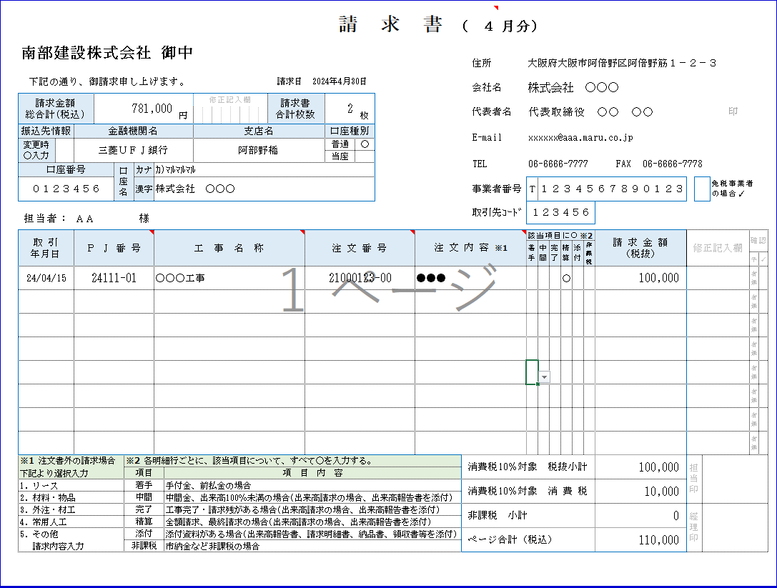
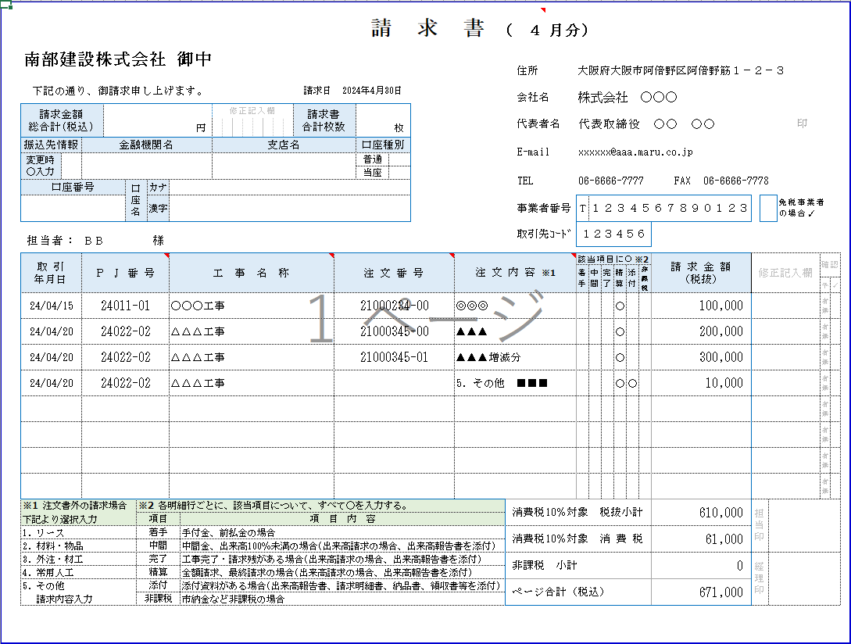

3-②
当ケースでは
２を入力
3.
2ページ目以降は入力不要

1.
各担当者名を入力
1.担当者が別の場合、別ページを作成する。
当ケースでは担当者Ａ、Ｂの２人のため
２ページ目を作成する

3-①
当ケースの場合
各ページの「ページ合計（税込）」を手計算で合計し、
「請求金額 総合計（税込）」に入力する

 |  | ケース３） |  |  | 担当者２人で、内１担当者の明細数が９明細以上の場合、３ページ作成
 |  |  |  |  | 下記例はＡ、Ｂ、の担当者が２人で、各明細数がそれぞれ１明細、９明細の場合
 |  |  |  |  |  |  | 1ページ目 |  | 2ページ目
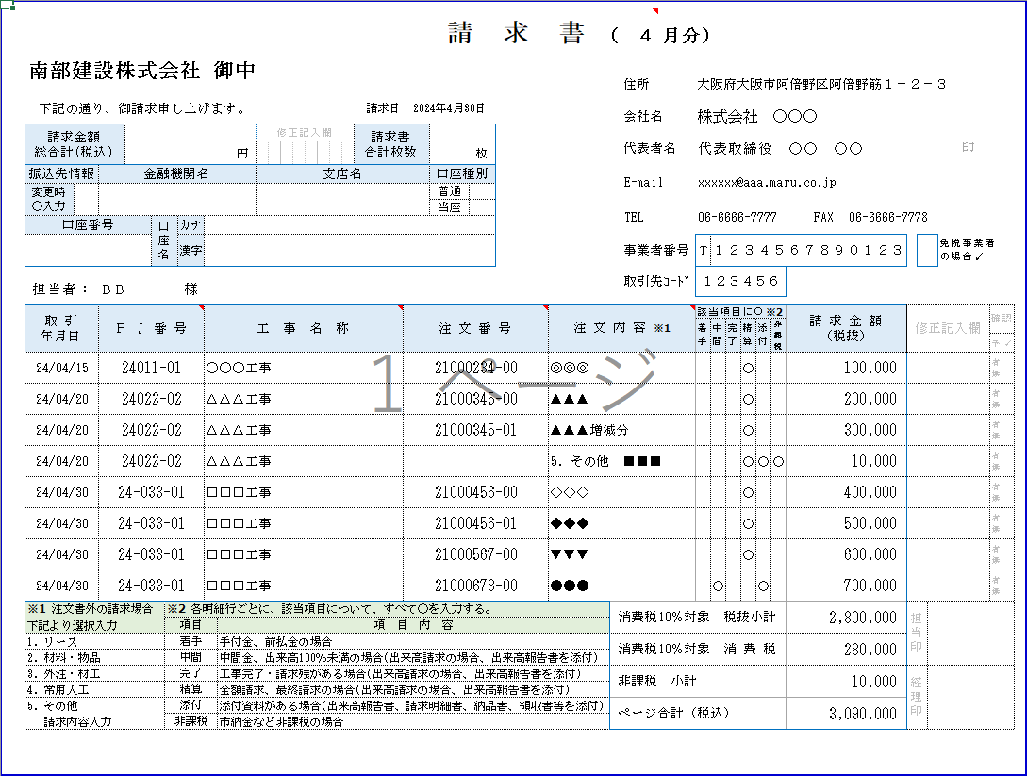

3-②
当ケースでは
３を入力
3.
2ページ目以降は入力不要

1.
各担当者名を入力
3-①
当ケースの場合
３ページの「ページ合計（税込）」を手計算で合計し、
「請求金額 総合計（税込）」に入力する
1.担当者が別の場合、別ページを作成する。
当ケースでは担当者Ａ、Ｂの２人のため
２ページ目を作成する

 |  |  |  |  |  |  |  |  | 3ページ目
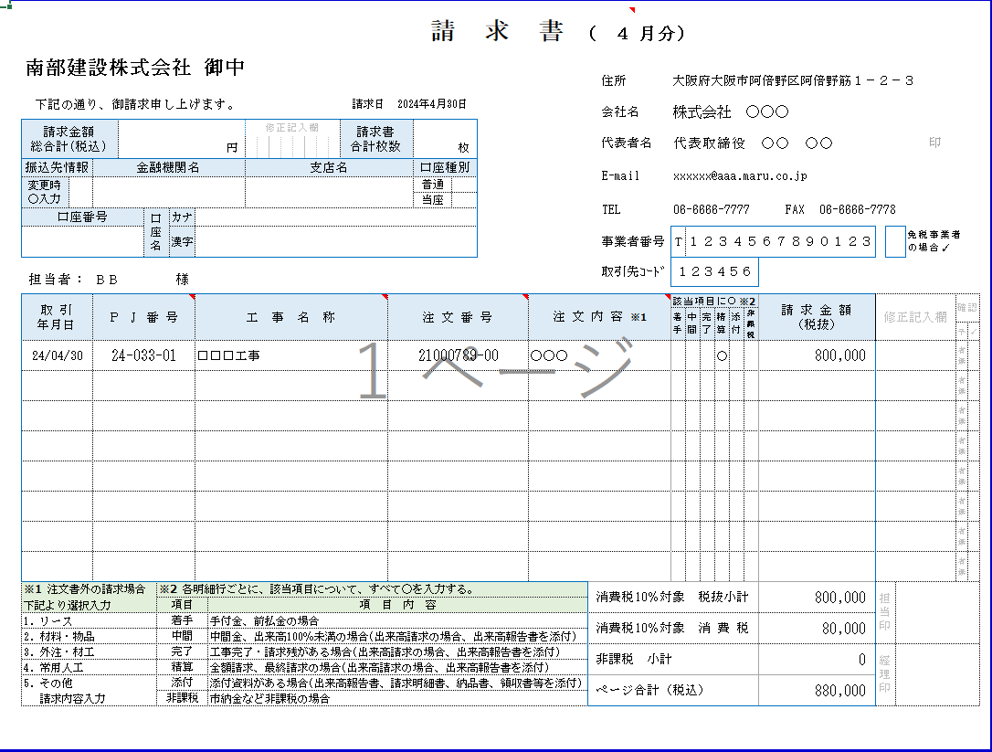

3.
2ページ目以降は入力不要

2.
同一担当者で明細が９明細以上の場合、
別ページを作成する。
当ケースでは３ページ目を作成する。

詳細説明
＜請求書（入力フォーマット）の詳細説明＞

○ | 下記、入力サンプルを元に各項目の入力をお願いいたします。

・請求締日（月末日）を入力する。
ex)4月分のご請求の場合、4/30を入力。
・当該請求対象月を入力する。
ex)4月分のご請求の場合、4を入力する。

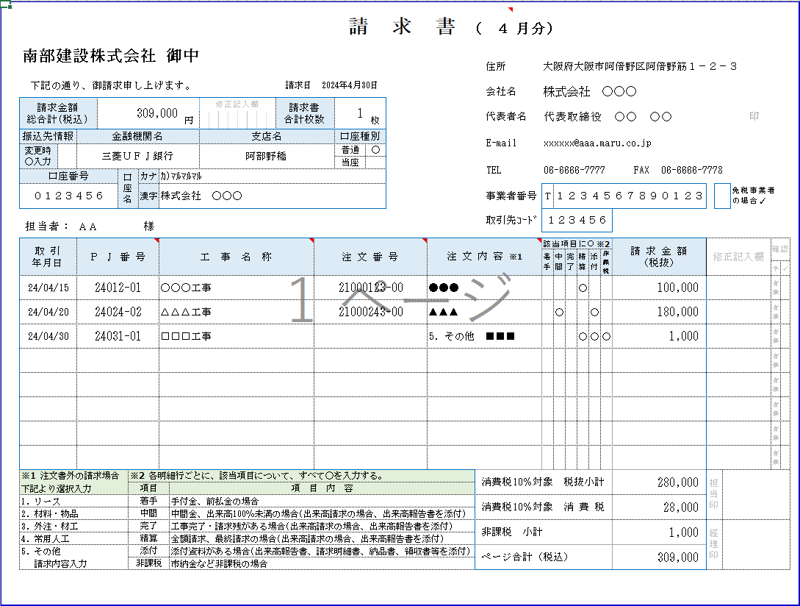
・請求書が複数ページになる場合、
１ページ目のみ入力する。
・前回の請求から、振込先口座情報に変更がある場合、○を入力する。
・会社情報を入力する。
FAXはなければ、空白にする。

・概要説明を参照。
・要押印（１ページ目のみ）
・概要説明を参照。

・適格請求書（インボイス）の
事業者登録番号（13桁）を入力する。
免税事業者の場合、空白にする。

○入力フォーマットでは自動設定
事業者番号が空白（＝免税事業者）の場合
自動的に✓が入る。
事業者番号を入力（＝課税事業者）すると
自動的に空白となる。
○手書き用フォーマットの場合
・免税事業者の場合、✓を記入

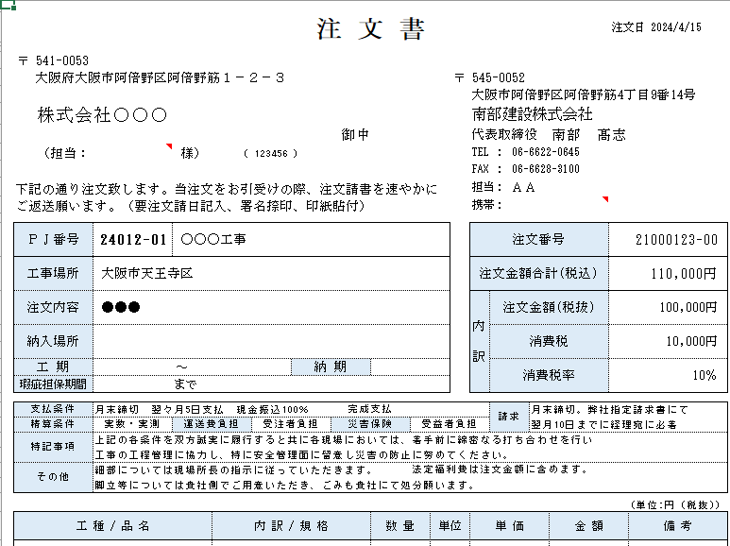

○注文内容
・注文書・工事依頼書・工事内容通知書がある場合、
注文書（または工事依頼書）の内容を入力する。
※プルダウン形式になっているが、直接入力可能。
※キーボード「Ｆ２」キーでも入力可能状態となる。
・注文書・工事依頼書・工事内容通知書以外の場合、
プルダウン選択肢（※1）より選択後、
「Ｆ２」キーで、請求内容を入力する。
（上記例では『5.その他』を選択後、F2キーで■■■を追記）
・商品の納品やサービス提供の完了日を入力する。
不明の場合、一律請求締日（月末日）を入力する。
・各明細ごとに該当項目（※2）に○を入力

○入力フォーマットでは自動計算される。（入力不要）
○手書き用フォーマットでは手計算の上、記入する。
手計算方法は各項目（①～③）の自動計算内容を参照。

①消費税10%対象 税抜小計 自動計算内容
非課税 欄が空白行の「請求金額（税抜）」の金額を合計する。
当サンプルでは１明細目と２明細目の非課税欄が空白なので
１明細目100,000 ＋ ２明細目180,000 ⇒ 280,000 となる。

・ページ合計（税込） 自動計算内容
①消費税10％対象 税抜小計
②消費税10％対象 消費税
③非課税 小計
①～③を合計する。
・出来高請求の場合
累計出来高率100％未満の場合、中間 欄に○を入力
累計出来高率100％（工事完了）で、請求残ありの場合、完了 欄に○を入力
最終請求の場合、精算 欄に ○を入力の上、
「今回 支払査定額（税抜）」（薄黄色網掛）を
「請求金額（税抜）」に入力する。
また、出来高報告書（査定結果）を当請求書と同封する。（添付 欄に○を入力）
②消費税10%対象 消費税 自動計算内容
算出した①「消費税10%対象 税抜小計」 × 0.1 を行う。
（小数点以下端数切捨て）
ただし、免税事業者の場合、0とする。

③非課税 小計 自動計算内容
非課税 欄が○の行の「請求金額（税抜）」の金額を合計する。
当サンプルでは３明細目非課税欄が○なので、1,000 となる。

